CC INGEVEC FEBRERO
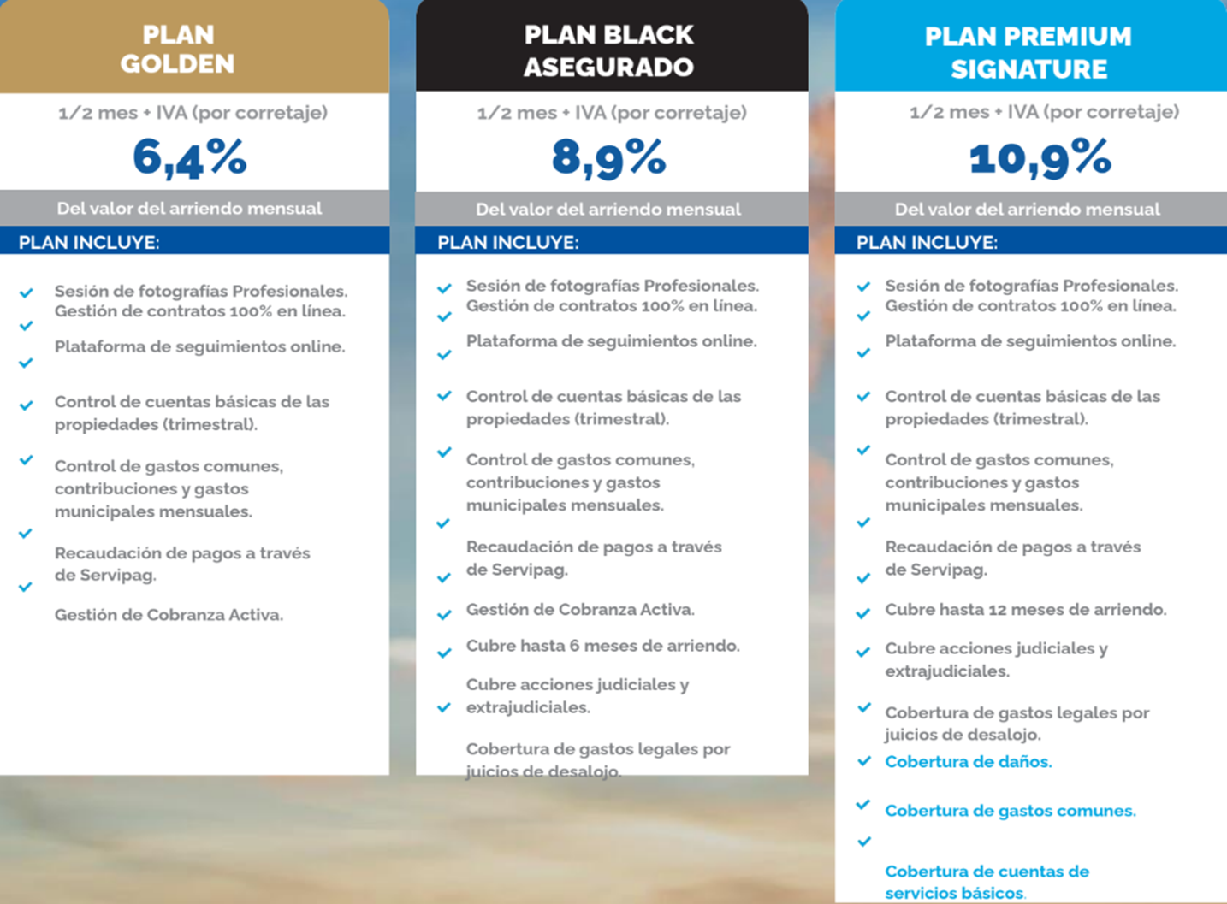
 | Proyecto | Comuna | Fecha Escrituración Aprox. | Pago reserva2 | Dcto. Depto. | Aporte Inmobiliario | Cuotas Pie (Periodo Const.)1 | Pie (Periodo Construccion)3 | Pie (Cuoton) | Pie Credito Sin Intereses8, 9 y 10 | Productos Secundarios | Información adicional | Pronto Pago11
1 | Santa Isabel (STI) | Santiago | Entrega inmediata | $100.00 | 0,0% | 15,0% | 1 | 3,0% | 2,0% | 0,0% | 1 a 1 | 1er arriendo sin comisión de corretaje o 3 meses de administración asegurada contratando plan black por 18 meses | 0,0%
2 | Vicuña Mackenna 1796 (ÑUB) | Ñuñoa | Entrega inmediata | $100.00 | 0,0% | 10,0% | 1 | 3,0% | 2,0% | 5,0% | 1 a 1 | Crédito en hasta 36 cuotas 1er arriendo sin comisión de corretaje o 3 meses de administración asegurada contratando plan black por 18 meses | 0,0%
3 | Santa Rosa (SRO) | Santiago | Entrega inmediata | $100.00 | 0,0% | 15,0% | 1 | 3,0% | 2,0% | 0,0% | 1 a 1 | 1er arriendo sin comisión de corretaje o 3 meses de administración asegurada contratando plan black por 18 meses | 0,0%
4 | Tocornal (TOC) | Santiago | Entrega inmediata | $100.00 | 0,0% | 15,0% | 1 | 3,0% | 2,0% | 0,0% | 1 a 1 | 1er arriendo sin comisión de corretaje o 3 meses de administración asegurada contratando plan black por 18 meses Venta de depto + estacionamiento + bodega con gift card para el broker de $1.000.000 | 0,0%
5 | Santos Ossa (OSSA) | Antofagasta | Entrega inmediata | $100.00 | 5,0% | 10,0% | 1 | 3,0% | 2,0% | 5,0% | 1 a 1 | No aplica a beneficios DFL2 Crédito en hasta 36 cuotas. Gift Card de $1.000.000 para el broker | 0,0%
6 | Los Alerces (ALE) | Ñuñoa | Entrega inmediata | $100.00 | 0,0% | 10,0% | 1 | 3,0% | 2,0% | 5,0% | 1 a 1 | Crédito en hasta 36 cuotas 1er arriendo sin comisión de corretaje o 3 meses de administración asegurada contratando plan black por 18 meses | 0,0%
7 | Bellavista (BEL) | La Florida | Entrega inmediata | $100.00 | 0,0% | 15,0% | 1 | 3,0% | 2,0% | 0,0% | 1 a 1 | 1er arriendo sin comisión de corretaje o 3 meses de administración asegurada contratando plan black por 18 meses | 0,0%
8 | Froilan Roa (ROA) | La Florida | Entrega inmediata | $100.00 | 0,0% | 15,0% | 1 | 3,0% | 2,0% | 0,0% | 1 a 1 | 1er arriendo sin comisión de corretaje o 3 meses de administración asegurada contratando plan black por 18 meses | 0,0%
9 | Centenario I (FRK) | Santiago | Entrega inmediata | $100.00 | 0,0% | 20,0% | 1 | 0,0% | 0,0% | 0,0% | 1 a 1 | 1er arriendo sin comisión de corretaje o 3 meses de administración asegurada contratando plan black por 18 meses | 0,0%
10 | Valle los Ingleses (ING) | Valparaiso | Entrega inmediata | $100.00 | 0,0% | 20,0% | 1 | 0,0% | 0,0% | 0,0% | 1 a 1 | No aplica a beneficios DFL2 | 0,0%
11 | Vespucio Capital (VESP) | La Florida | Entrega Inmediata | $100.00 | 3,0% | 10,0% | 1 | 0,0% | 0,0% | 10,0% | 1 a 1 | Crédito en 63 cuotas con arriendo garantizado (Arriendo hasta el 30/06/2031) | 0,0%
12 | Vivaceta (VTA) | Independencia | 2do semestre 2027 | $100.00 | 0,0% | 10,0% | 26 | 5,0% | 0,0% | 5,0% | 1 a 1 | Crédito en hasta 36 cuotas | 0,0%
13 | Vicuña Mackenna 7589 I y II (VIC) (VIC2) | La Florida | 2do semestre 2027 | $100.00 | 0,0% | 9,0% | 26 | 6,0% | 0,0% | 5,0% | 1 a 1 | Crédito en hasta 36 cuotas | 0,0%
14 | Diagonal Paraguay (DP) | Santiago | 2do semestre 2027 | $100.00 | 0,0% | 5,0% | 22 | 15,0% | 0,0% | 0,0% | 1 a 1 |  | 0,0%
15 | Abdón Cifuentes (ABD) | Santiago | 1er semestre 2028 | $100.00 | 0,0% | 9,0% | 28 | 6,0% | 0,0% | 5,0% | 1 a 1 | Crédito en hasta 36 cuotas | 0,0%
16 | Don Ignacio (DOM) | Santiago | 2do semestre 2028 | $100.00 | 0,0% | 9,0% | 30 | 6,0% | 0,0% | 5,0% | 1 a 1 | Crédito en hasta 36 cuotas | 0,0%
17 | Los Lilenes (LEN) | La Florida | 1er semestre 2029 | $100.00 | 0,0% | 7,0% | 36 | 8,0% | 0,0% | 5,0% | 1 a 1 | Crédito en hasta 36 cuotas | 0,0%
18 | Coronel Godoy (GOD) | Estación Central | 2do semestre 2028 | $100.00 | 0,0% | 15,0% | 21 | 3,0% | 0,0% | 2,0% | 1 a 1 | Crédito en hasta 12 cuotas | 0,0%
19 | Nueva Esmeralda (NES) | La Cisterna | 2do semestre 2027 | $100.00 | 0,0% | 13,0% | 19 | 3,5% | 0,0% | 3,5% | 1 a 1 | Crédito en hasta 24 cuotas | 0,0%
20 | Brasil (BRA) | Santiago | 1er semestre 2029 | $100.00 | 0,0% | 10,0% | 36 | 5,0% | 0,0% | 5,0% | 1 a 1 | Crédito en hasta 36 cuotas | 0,0%
21 | Terrazzo (TER) | Santiago | 2do semestre 2028 | $100.00 | 3,0% | 8,0% | 34 | 7,0% | 0,0% | 5,0% | 1 a 1 | Crédito en hasta 36 cuotas | 0,0%
22 | El Aromo (ARO) | La Florida | 2do semestre 2027 | $100.00 | 3,0% | 11,0% | 21 | 4,0% | 0,0% | 5,0% | 1 a 1 | Crédito en hasta 36 cuotas | 0,0%
23 | Matta (MAT) | Santiago | 1er semestre 2029 | $100.00 | 3,0% | 8,0% | 36 | 7,0% | 0,0% | 5,0% | 1 a 1 | Crédito en hasta 36 cuotas | 0,0%

 | Notas
 | 1.- Cuotas pie periodo construccion: cuotas dependen del inicio de escrituración del proyecto.
 | 2.- Pago de reserva: se abona al pie periodo de construcción.
 | 3.- Pie periodo construcción = Saldo del Precio de venta - Credito Hipotecario - Bono pie - Pie cuoton o Credito directo.-
 | 4.- Pie cuoton: pago contado, o con tarjeta de credito en 18 cuotas sin intereses.
 | 5.- Aporte Inmobiliario: se aplica sobre el valor de la unidad principal, aplicado el Dcto., no al monto total que incluya secundarios.
 | 6.- Cuotas totales: disponibles por inmobiliaria, sumando periodo de construcción + post escrituración.
 | 7.- Cuotas del credito sin intereses: dependeran de las condiciones comerciales.-
 | 8.- En caso de no calificar al credito sin intereses, el % se suma al Pie (cuoton).
 | 9.- En caso de un mayor financiamiento de crédito hipotecario, se descuenta del cuoton o del credito sin intereses, no del pie en periodo de construcción.
 | 10.- En caso de un menor financiamiento de crédito hipotecario, se debe pagar el saldo al cuoton, no agregando el monto a pie crédito sin intereses.
 | 11.- Pronto Pago, descuento adicional por pago al contado, se calcula sobre el monto en UF que entrega cliente como primera cuota y el % de pronto pago según proyecto.
 | 12.- La reservas de entraga futura duran un máximo de 30 días en sistema y las de entrega inmediata 45 días.
 | 13.- Todos los precios se actualizan los días lunes AM. Es responsabilidad de cada broker y/o asesor actualizar los precios en los sistemas que manejen
 | 14.- Al momento de reservar una unidad, se debe enviar al menos la cédula de identidad y el plan de pagos en un plazo no superior a 7 días corridos o la reserva se cae automáticamente
 | 15.- Las devoluciones de reservas pueden tardar hasta 60 días hábiles

 |  |  | Sin cambios mes anterior
 |  |  | Con cambios mes anterior
 |  |  | Lanzamiento

Proyecto | Comuna | Departamentos por piso | Estacionamientos | Bodegas | Ascensores | Gasto común aproximado
Santa Isabel (STI) | Santiago
Vicuña Mackenna 1796 (ÑUB) | Ñuñoa
Santa Rosa (SRO) | Santiago
Tocornal (TOC) | Santiago | 22 | 95 | 78 | 3 | $2.200 x m2 aprox
Santos Ossa (OSSA) | Antofagasta
Los Alerces (ALE) | Ñuñoa | 10 | 78 | 65 | 2 | $2,100 x m2 aprox
Bellavista (BEL) | La Florida
Froilan Roa (ROA) | La Florida | 22 | 194 | 179 | 4 | $1,800 x m2 aprox
Centenario I (FRK) | Santiago | 19 | 93 | 115 | 3 | $1,750 x m2 aprox
Valle los Ingleses (ING) | Valparaiso
Vivaceta (VTA) | Independencia | 16 | 146 | 144 | 2 | $2,100 x m2 aprox
Vicuña Mackenna 7589 I y II (VIC) (VIC2) | La Florida | 22 | 165 | 76 | 6 | $1,750 x m2 aprox
Diagonal Paraguay (DP) | Santiago
Abdón Cifuentes (ABD) | Santiago | 24 | 39 | 18 | 3 | $2,100 x m2 aprox
Don Ignacio (DOM) | Santiago
Los Lilenes (LEN) | La Florida
Coronel Godoy (GOD) | Estación Central

